マイコンのピンピン配置
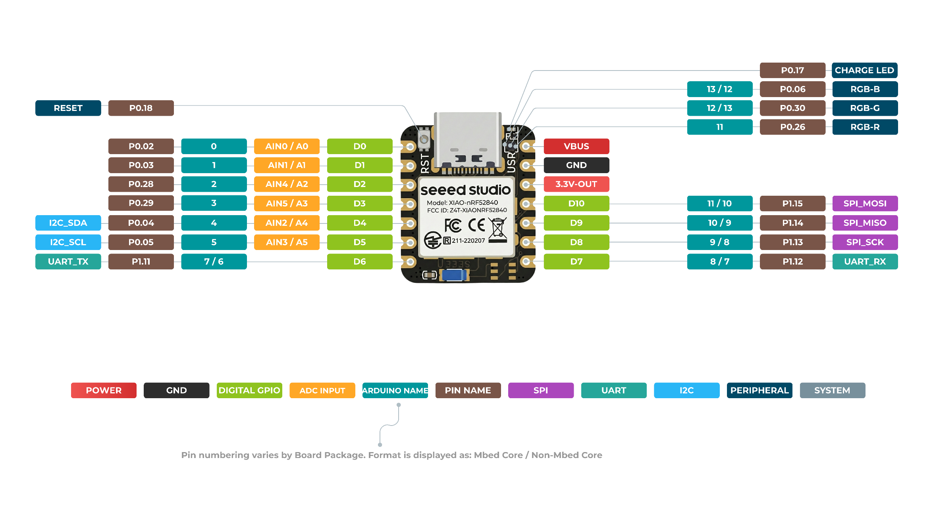
ピン | 接続先 | ピン | 接続先 | 参考 | https://wiki.seeedstudio.com/ja/XIAO_BLE/
D0 | モータ1 DIR | VBUS | 5V
D1 | モータ1 STEP | GND | GND
D2 | モータ2 DIR | 3.3V | 3.3V
D3 | モータ2 STEP | D10 | ホールセンサ2
D4 | 未接続 | D9 | ホールセンサ1
D5 | 未接続 | D8 | LED
D6 | 未接続 | D7 | 未接続

モータドライバのピン配置
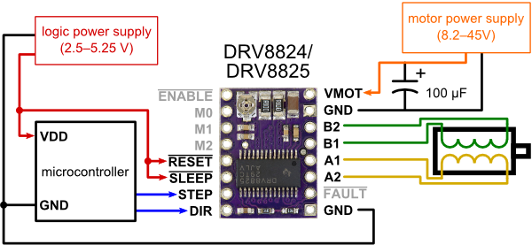
ピン | 機能 | 接続先 | ピン | 機能 | 接続先 | 参考 | https://www.pololu.com/product/2133
8 | nENABLE | GND | 1 | VMOT | +12V
7 | MODE0 | 未接続 | 2 | GND | GND
6 | MODE1 | 未接続 | 3 | B2 | モータ
5 | MODE2 | 未接続 | 4 | B1 | モータ
4 | nRESET | +3.3V | 5 | A1 | モータ
3 | nSLEEP | +3.3V | 6 | A2 | モータ
2 | STEP | マイコン | 7 | FAULT | 未接続
1 | DIR | マイコン | 8 | GND | GND

